RB RONDE MORVAN 1ERE ETAPE p1)
KM= | 27.2 | ETAPE1 - ronde du morvan 2023 |  |  |  |  | page 1
TRC = | 1h00
moy.= | 27.2 | etalonnage |  | zone de navigation
KM |  | Directions | Observations | KM |  | Directions | Observations
Total | Partiel |  |  | Total | Partiel
PROVENCY
D86
 |  | 1 | Sortie hôtel à Droite | 0.00 | 0.00 | 1 | DEBUT ZN TPC 15' RAZ
reprise de case 9 - etalonnage
.NG
.QG
.NG
.ND
.NGx2
.ND
0.00 | 0.00 | 2 |  |  |  | 2.3
DEBUT ETALONNAGE 1
0.85 |  | 3 |  |  |  | 5

.QD
.ND
.QD
rue?
1.44 | 0.59 | 4 |  |  |  | 4

SAUVIGNY LE BOIS
PROVENCY
D9
Ste Colombe
2.62 | 1.18 | 5 |  | DEBUT ERK1 RAZ |  | 6
FIN ETALONNAGE 1
0.08 | 0.08 | 6 | D957 |  |  | 7

0.24 | 0.16 | 7 | D86 PROVENCY RSRP

SAUVIGNY LE BOIS
D86
rue?
PROVENCY
D86
rue?
0.76 | 0.52 | 8 | RAZ RSRP
DEBUT ETALONNAGE 2
3.28 | 3.28 | 9 | DEBUT ZN1 TPC 15' RAZ
FIN ETALONNAGE 2

rb ronde morvan 1ère étape p2
KM= | 27.2 | ETAPE1 - ronde du morvan 2023 |  |  |  |  | page 2
TRC = | 1h00
moy.= | 27.2 | zone de navigation |  | /zone neutralisée
KM |  | Directions | Observations | KM |  | Directions | Observations
Total | Partiel |  |  | Total | Partiel
D86
.ND
.QG
.QD
rue?
 |  | 1 |  |  |  | 6

.YD
.QG
.QDx2
 |  |  |  |  | 3.22 | 5
rue?
ATHIE
D9A
 |  |  |  |  |  | 7 | panneau de sortie disparu en recos,,,

.NG
.ND
 |  |  |  |  |  | 9 | 2 FOIS

.NG
.QG
.NG
 |  | 2 |  |  |  | 8
rue?
MONTJALIN
D170
 |  |  |  | 0.00 | 0.00 | 10 | FIN DE ZN1 RAZ

BIERRY
D170
 |  |  |  | 1.75 | 1.75 | 11 | ZONE NEUTRALISEE de 10 à 14

rue?
 |  |  |  | 2.40 | 0.65 | 12 | D105 La Cerce T.R.

BUISSON
VI 4
FIN ERK1 au droit du panneau |  | 3 | case verte n°1 TPC : 37' RAZ | 3.25 | 0.85 | 13 | LE RELAIS FLEURI

CH2=
CH1 + 1h00
 |  | 4 |  |  |  | 14

carte etape1
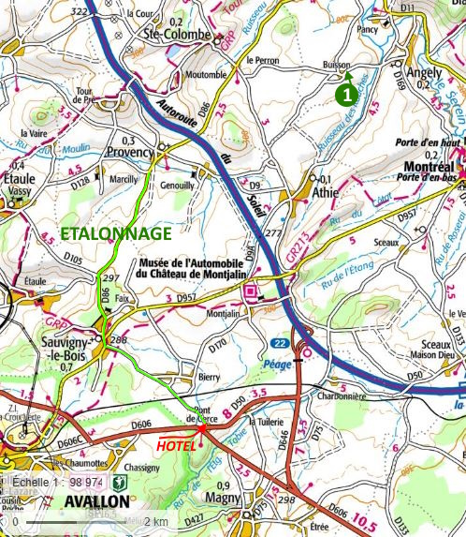
CARTE ETAPE 1 CH1 LE RELAIS FLEURI // CH2 LE RELAIS FLEURI

